Cohen-Sutherland
exercicio4

ymin | xmin | ymax | xmax
2 | 2 | 10 | 10

Categoria |  |  |  | Categoria |  |  |  | Categoria
c | X | Y | YYXX(SIDE) | C | X | Y | YYXX(SIDE) | C | X | Y | YYXX(SIDE)
A | 1 | 7 | 0001 | C | 14 | 11 | 1010 | E | 13 | 12 | 1010
B | 14 | 11 | 1010 | D | 9.5 | 0 | 0100 | D | 0 | -2 | 0101
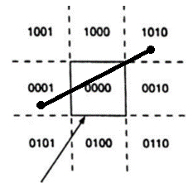
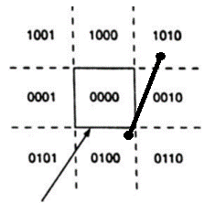
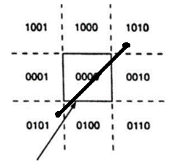

Determinando novas coordenadas |  |  |  | Determinando novas coordenadas

 | X | Y | YYXX(SIDE) |  | X | Y | YYXX(SIDE)
A | 1 | 7 | 0001 | C | 14 | 11 | 1010
Primeira parte corrigindo a esquerda 0001 |  |  |  | Primeira parte corrigindo a superior 1010
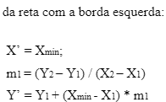
A:(1,7) |  |  |  | C:(14,11)

 | X'= | 2 |  |  | Y'= | 10
 | m1= | -0.71428571429 |  |  | m1= | 0.40909090909
 | Y'= | 6.2857142857 |  |  | X'= | 13.590909091

 | X' | Y' | YYXX(SIDE) |  | X' | Y' | YYXX(SIDE)
A' | 2 | 6.2857142857 | 0000 | C' | 13.590909091 | 10 | 0010

 |  |  |  |  | X | Y | YYXX(SIDE)
 | X | Y | YYXX(SIDE) | C' | 13.590909091 | 10 | 0010
B | 14 | 11 | 1010 | D | 9.5 | 0 | 0100
Primeira parte corrigindo a superior 1010 |  |  |  | Segunda parte corrigindo a direita 0010

B:(14,11) |  |  |  | C':(13.6,10)

 | Y'= | 10 |  |  | X'= | 10
 | m2= | 3.25 |  |  | m2= | 0.40909090909
 | X'= | 10.75 |  |  | Y'= | 8.5309917355

 | X' | Y' | YYXX(SIDE) |  | X' | Y' | YYXX(SIDE)
B' | 10.75 | 10 | 0010 | C' | 10 | 8.5309917355 | 0000

 | X | Y | YYXX(SIDE) |  | X | Y | YYXX(SIDE)
A' | 2 | 6.2857142857 | 0000 | D | 9.5 | 0 | 0100
B' | 10.75 | 10 | 0010 | Primeira parte corrigindo a inferior 0100
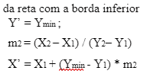
Segunda parte corrigindo a direita 0010 |  |  |  | D:(9.5,0)

B':(10.75,10)

 |  |  |  |  | Y'=
 | X'= | 10 |  |  | m3=
 | m3= | 0.30769230769 |  |  | X'=
 | Y'= | 9.7692307692
 |  |  |  |  | X' | Y' | YYXX(SIDE)
 | X' | Y' | YYXX(SIDE) | D'
B' | 10 | 9.7692307692 | 0000

Resultado Final: Coordenadas visiveis

 | X | Y | YYXX(SIDE)
A' | 2 | 6.2857142857 | 0000
B' | 10 | 9.7692307692 | 0000

